統計学の基礎(セクション1、レクチャー1)
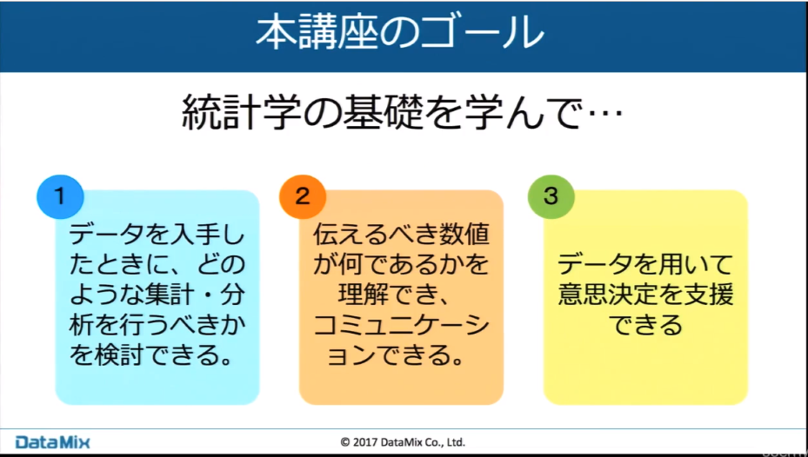
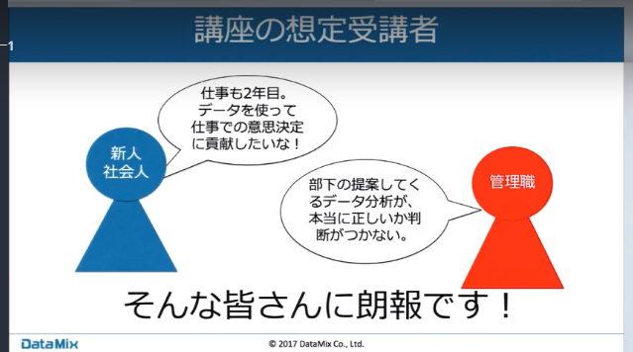

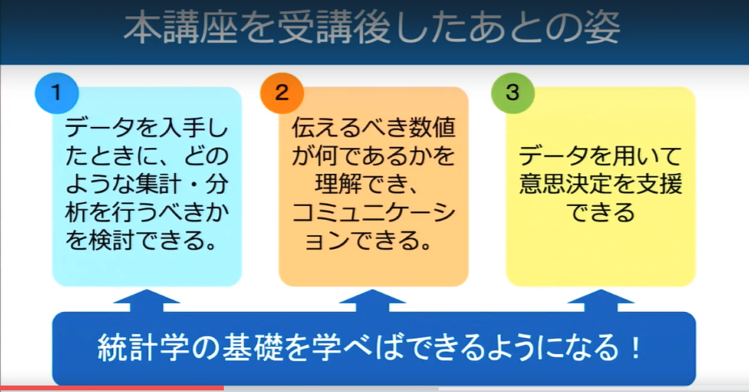

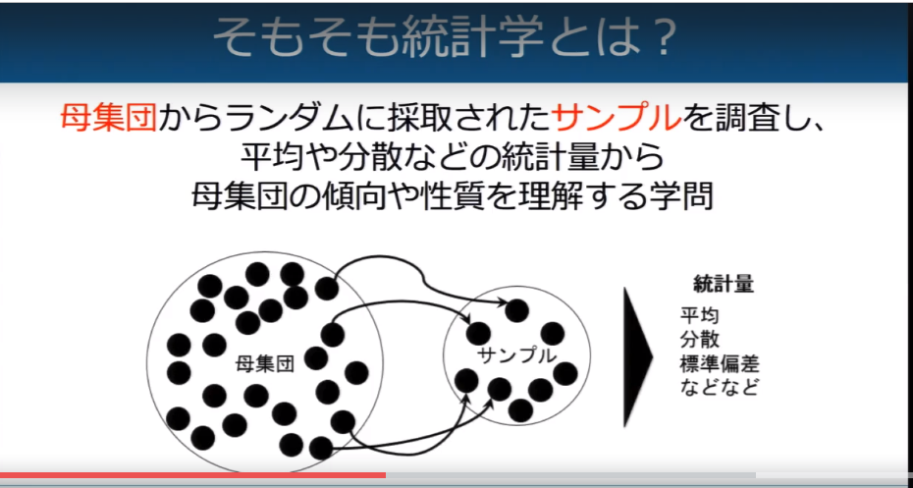
調査したい対象(全数)：母集団
お金も時間も限られているので、サンプル(標本)を取得してくる

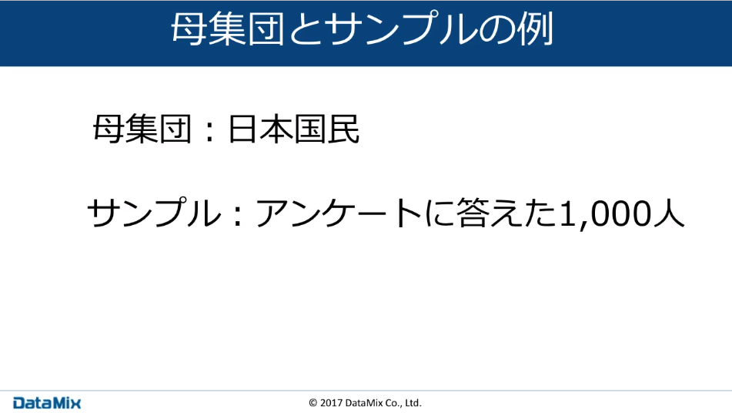

大変

まだ、集めやすい

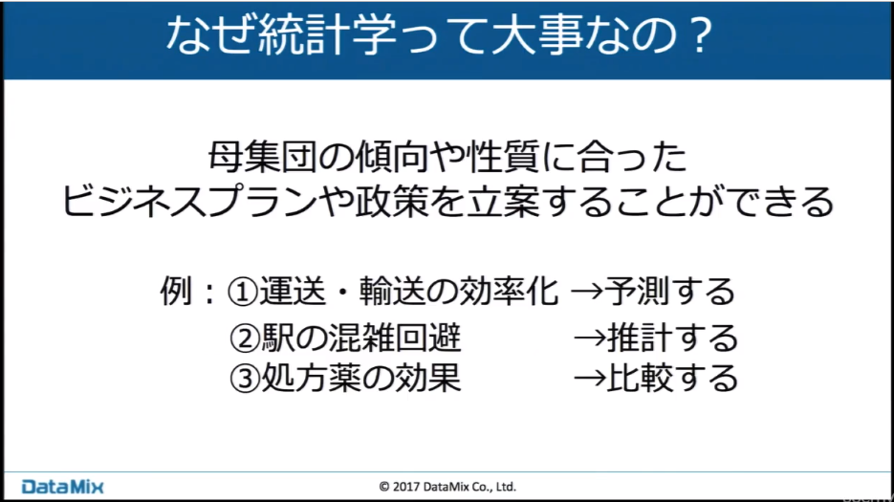

これからどのように変化していくのか？

普段は何人ぐらいいるのか？

AとBのどちらのほうが効果があるのか。

これらが統計学を扱うことで楽になる。

統計学の基礎 自己紹介(セクション1、レクチャー2)
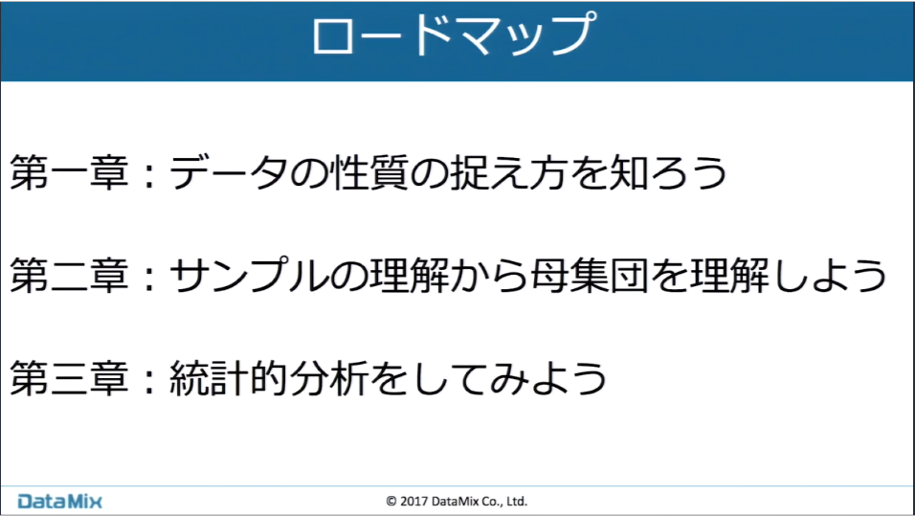

サンプリングの方法、データの集計など

サンプルから母集団を理解していく

統計的なデータ分析を行っていく

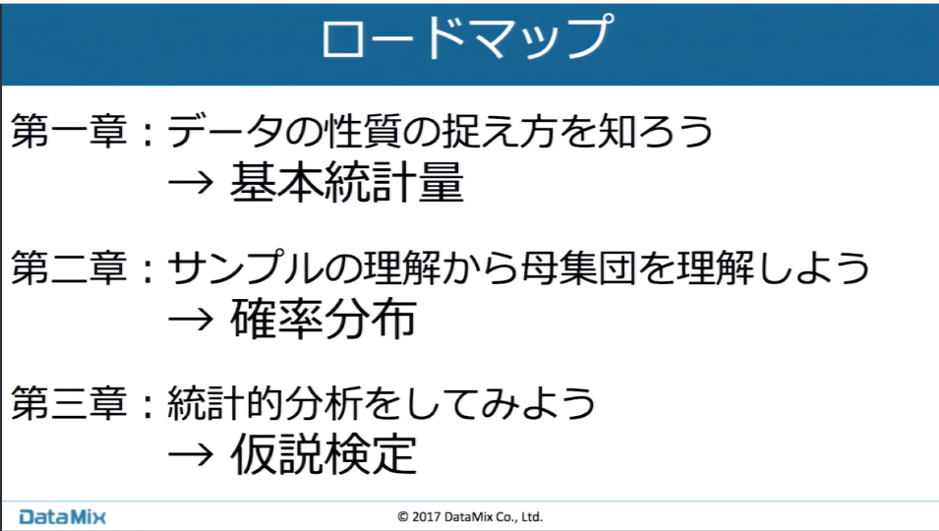

基本統計量、記述統計

帰無仮説

統計学の基礎はじめに(Sec２、Rec3)
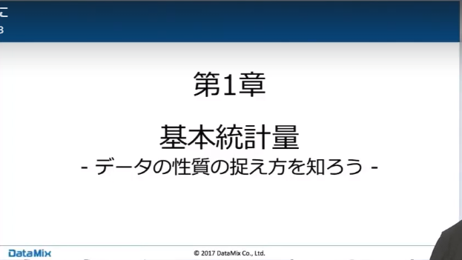

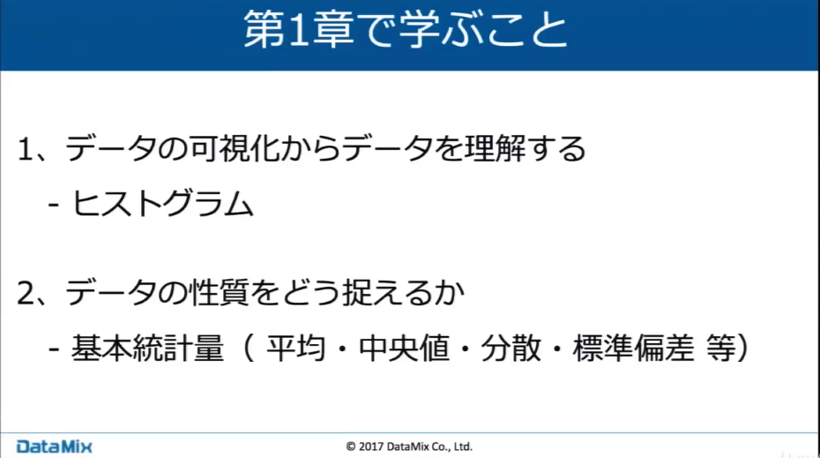

データの可視化手法

手元のデータを集計する時に、どのようなツールが有るのか

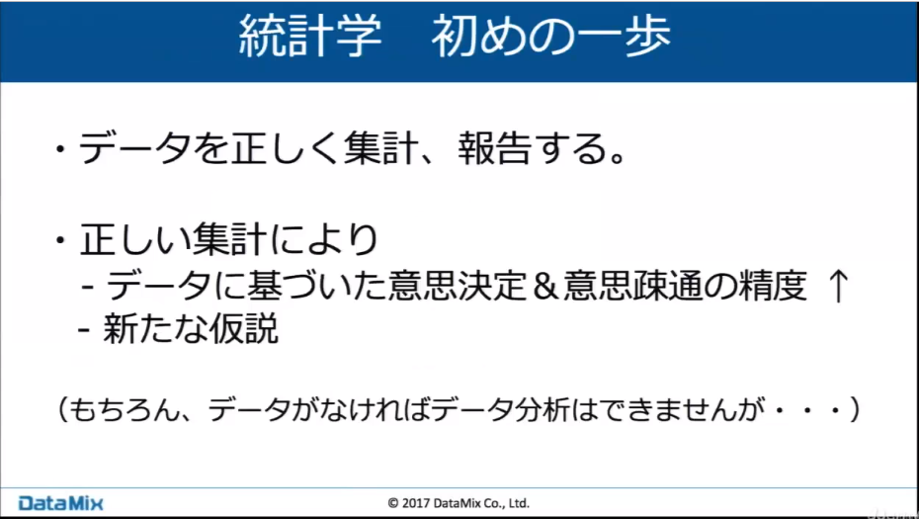

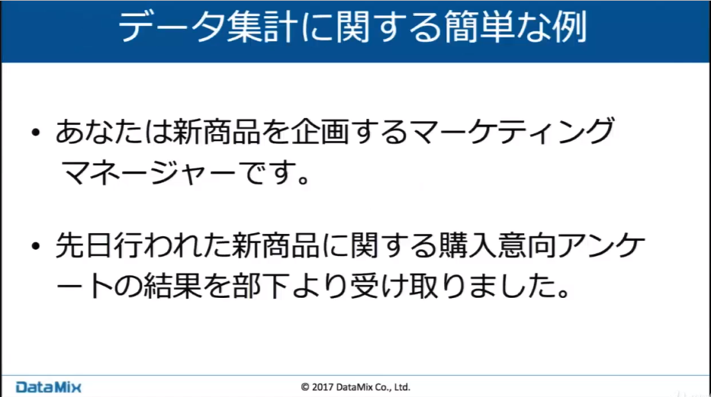

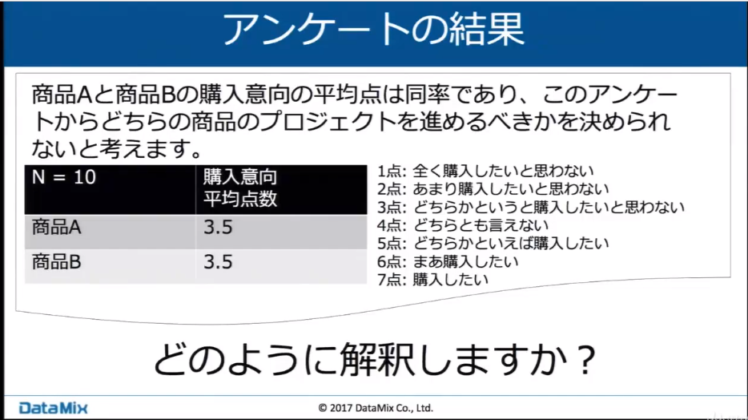
7点満点

A，Bのどちらとも3.5点で評価された

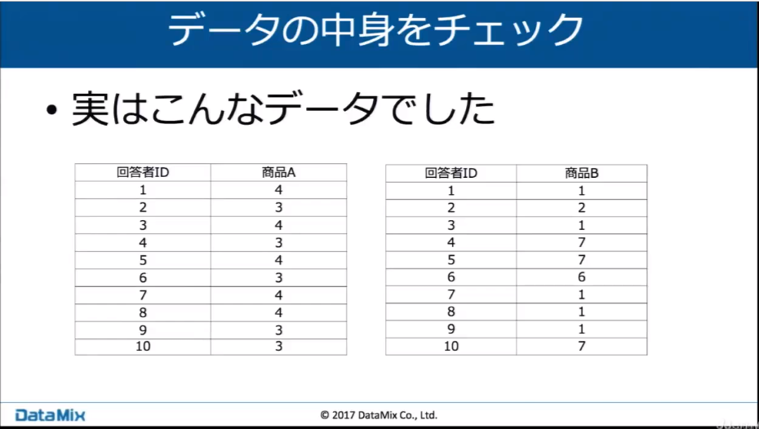

A
だいたい真ん中の値ばかり

B
欲しい人とほしくない人の差が極端

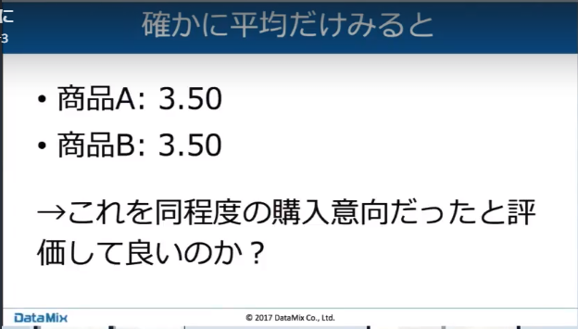

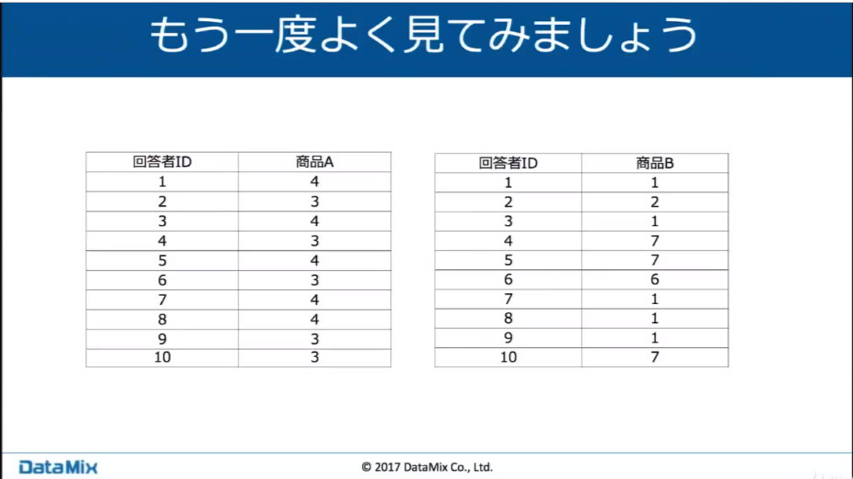

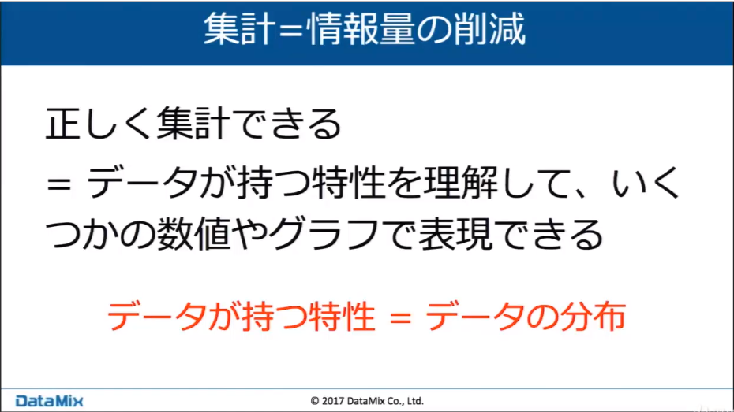

平均というのは
情報の削片を行っていく

本来持っていた情報のばらつきを削減し、丸めてしまっている
平均とは、ばらつきのある値を丸めて一つの値にしている。
もともと持っている情報量を削減し、一つの数値に表している

３、４
１，６，７

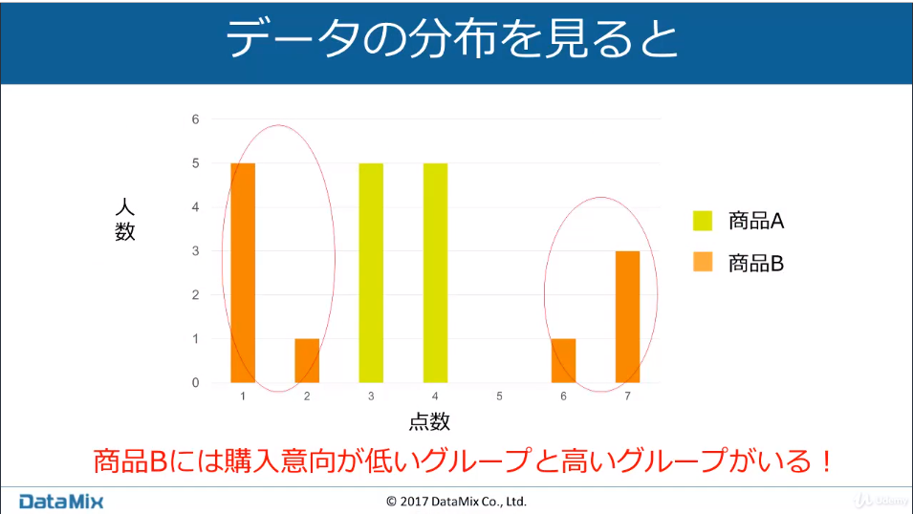

横軸に点数
縦軸に人数を取る

